週休２日工事実績表_2年
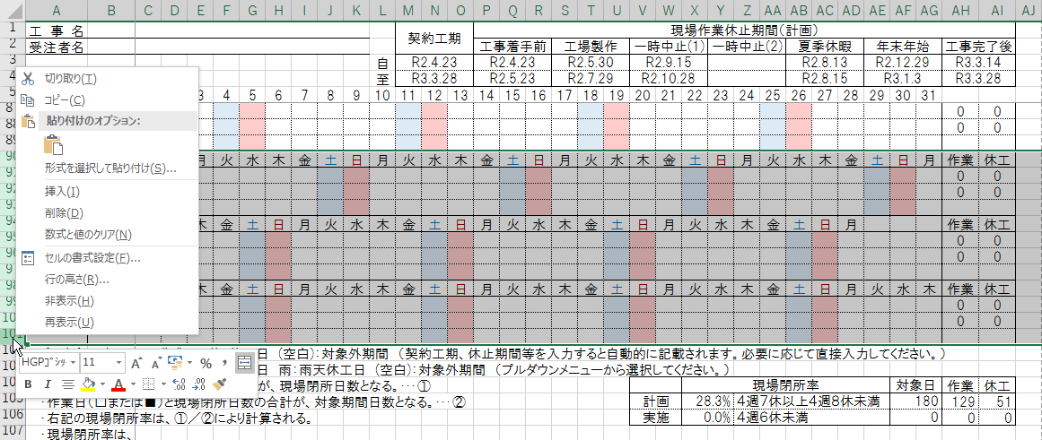
工事名 |  |  |  |  |  |  |  |  |  |  |  | 契約工期 |  |  | 現場作業休止期間（計画）
受注者名 |  |  |  |  |  |  |  |  |  |  |  |  |  |  | 現場着手前 |  |  | 工場製作 |  |  | 一時中止(1) |  |  | 一時中止(2) |  |  | 夏季休暇 |  |  | 年末年始 |  |  | 現場終了後
 |  |  |  |  |  |  |  |  |  |  | 自 | 2020-04-01
 |  |  |  |  |  |  |  |  |  |  | 至
 |  | 1 | 2 | 3 | 4 | 5 | 6 | 7 | 8 | 9 | 10 | 11 | 12 | 13 | 14 | 15 | 16 | 17 | 18 | 19 | 20 | 21 | 22 | 23 | 24 | 25 | 26 | 27 | 28 | 29 | 30 | 31
2020年 | 曜日 | 水 | 木 | 金 | 土 | 日 | 月 | 火 | 水 | 木 | 金 | 土 | 日 | 月 | 火 | 水 | 木 | 金 | 土 | 日 | 月 | 火 | 水 | 木 | 金 | 土 | 日 | 月 | 火 | 水 | 木 |  | 作業 | 休工 | 土日
4月 | 計画 |  |  |  |  |  |  |  |  |  |  |  |  |  |  |  |  |  |  |  |  |  |  |  |  |  |  |  |  |  |  |  | 0 | 0 | 0
 | 実施 |  |  |  |  |  |  |  |  |  |  |  |  |  |  |  |  |  |  |  |  |  |  |  |  |  |  |  |  |  |  |  | 0 | 0

2020年 | 曜日 | 金 | 土 | 日 | 月 | 火 | 水 | 木 | 金 | 土 | 日 | 月 | 火 | 水 | 木 | 金 | 土 | 日 | 月 | 火 | 水 | 木 | 金 | 土 | 日 | 月 | 火 | 水 | 木 | 金 | 土 | 日 | 作業 | 休工 | 土日
5月 | 計画 |  |  |  |  |  |  |  |  |  |  |  |  |  |  |  |  |  |  |  |  |  |  |  |  |  |  |  |  |  |  |  | 0 | 0 | 0
 | 実施 |  |  |  |  |  |  |  |  |  |  |  |  |  |  |  |  |  |  |  |  |  |  |  |  |  |  |  |  |  |  |  | 0 | 0

2020年 | 曜日 | 月 | 火 | 水 | 木 | 金 | 土 | 日 | 月 | 火 | 水 | 木 | 金 | 土 | 日 | 月 | 火 | 水 | 木 | 金 | 土 | 日 | 月 | 火 | 水 | 木 | 金 | 土 | 日 | 月 | 火 |  | 作業 | 休工 | 土日
6月 | 計画 |  |  |  |  |  |  |  |  |  |  |  |  |  |  |  |  |  |  |  |  |  |  |  |  |  |  |  |  |  |  |  | 0 | 0 | 0
 | 実施 |  |  |  |  |  |  |  |  |  |  |  |  |  |  |  |  |  |  |  |  |  |  |  |  |  |  |  |  |  |  |  | 0 | 0

2020年 | 曜日 | 水 | 木 | 金 | 土 | 日 | 月 | 火 | 水 | 木 | 金 | 土 | 日 | 月 | 火 | 水 | 木 | 金 | 土 | 日 | 月 | 火 | 水 | 木 | 金 | 土 | 日 | 月 | 火 | 水 | 木 | 金 | 作業 | 休工 | 土日
7月 | 計画 |  |  |  |  |  |  |  |  |  |  |  |  |  |  |  |  |  |  |  |  |  |  |  |  |  |  |  |  |  |  |  | 0 | 0 | 0
 | 実施 |  |  |  |  |  |  |  |  |  |  |  |  |  |  |  |  |  |  |  |  |  |  |  |  |  |  |  |  |  |  |  | 0 | 0

2020年 | 曜日 | 土 | 日 | 月 | 火 | 水 | 木 | 金 | 土 | 日 | 月 | 火 | 水 | 木 | 金 | 土 | 日 | 月 | 火 | 水 | 木 | 金 | 土 | 日 | 月 | 火 | 水 | 木 | 金 | 土 | 日 | 月 | 作業 | 休工 | 土日
8月 | 計画 |  |  |  |  |  |  |  |  |  |  |  |  |  |  |  |  |  |  |  |  |  |  |  |  |  |  |  |  |  |  |  | 0 | 0 | 0
 | 実施 |  |  |  |  |  |  |  |  |  |  |  |  |  |  |  |  |  |  |  |  |  |  |  |  |  |  |  |  |  |  |  | 0 | 0

2020年 | 曜日 | 火 | 水 | 木 | 金 | 土 | 日 | 月 | 火 | 水 | 木 | 金 | 土 | 日 | 月 | 火 | 水 | 木 | 金 | 土 | 日 | 月 | 火 | 水 | 木 | 金 | 土 | 日 | 月 | 火 | 水 |  | 作業 | 休工 | 土日
9月 | 計画 |  |  |  |  |  |  |  |  |  |  |  |  |  |  |  |  |  |  |  |  |  |  |  |  |  |  |  |  |  |  |  | 0 | 0 | 0
 | 実施 |  |  |  |  |  |  |  |  |  |  |  |  |  |  |  |  |  |  |  |  |  |  |  |  |  |  |  |  |  |  |  | 0 | 0

2020年 | 曜日 | 木 | 金 | 土 | 日 | 月 | 火 | 水 | 木 | 金 | 土 | 日 | 月 | 火 | 水 | 木 | 金 | 土 | 日 | 月 | 火 | 水 | 木 | 金 | 土 | 日 | 月 | 火 | 水 | 木 | 金 | 土 | 作業 | 休工 | 土日
10月 | 計画 |  |  |  |  |  |  |  |  |  |  |  |  |  |  |  |  |  |  |  |  |  |  |  |  |  |  |  |  |  |  |  | 0 | 0 | 0
 | 実施 |  |  |  |  |  |  |  |  |  |  |  |  |  |  |  |  |  |  |  |  |  |  |  |  |  |  |  |  |  |  |  | 0 | 0

2020年 | 曜日 | 日 | 月 | 火 | 水 | 木 | 金 | 土 | 日 | 月 | 火 | 水 | 木 | 金 | 土 | 日 | 月 | 火 | 水 | 木 | 金 | 土 | 日 | 月 | 火 | 水 | 木 | 金 | 土 | 日 | 月 |  | 作業 | 休工 | 土日
11月 | 計画 |  |  |  |  |  |  |  |  |  |  |  |  |  |  |  |  |  |  |  |  |  |  |  |  |  |  |  |  |  |  |  | 0 | 0 | 0
 | 実施 |  |  |  |  |  |  |  |  |  |  |  |  |  |  |  |  |  |  |  |  |  |  |  |  |  |  |  |  |  |  |  | 0 | 0

2020年 | 曜日 | 火 | 水 | 木 | 金 | 土 | 日 | 月 | 火 | 水 | 木 | 金 | 土 | 日 | 月 | 火 | 水 | 木 | 金 | 土 | 日 | 月 | 火 | 水 | 木 | 金 | 土 | 日 | 月 | 火 | 水 | 木 | 作業 | 休工 | 土日
12月 | 計画 |  |  |  |  |  |  |  |  |  |  |  |  |  |  |  |  |  |  |  |  |  |  |  |  |  |  |  |  |  |  |  | 0 | 0 | 0
 | 実施 |  |  |  |  |  |  |  |  |  |  |  |  |  |  |  |  |  |  |  |  |  |  |  |  |  |  |  |  |  |  |  | 0 | 0

2021年 | 曜日 | 金 | 土 | 日 | 月 | 火 | 水 | 木 | 金 | 土 | 日 | 月 | 火 | 水 | 木 | 金 | 土 | 日 | 月 | 火 | 水 | 木 | 金 | 土 | 日 | 月 | 火 | 水 | 木 | 金 | 土 | 日 | 作業 | 休工 | 土日
1月 | 計画 |  |  |  |  |  |  |  |  |  |  |  |  |  |  |  |  |  |  |  |  |  |  |  |  |  |  |  |  |  |  |  | 0 | 0 | 0
 | 実施 |  |  |  |  |  |  |  |  |  |  |  |  |  |  |  |  |  |  |  |  |  |  |  |  |  |  |  |  |  |  |  | 0 | 0

2021年 | 曜日 | 月 | 火 | 水 | 木 | 金 | 土 | 日 | 月 | 火 | 水 | 木 | 金 | 土 | 日 | 月 | 火 | 水 | 木 | 金 | 土 | 日 | 月 | 火 | 水 | 木 | 金 | 土 | 日 |  |  |  | 作業 | 休工 | 土日
2月 | 計画 |  |  |  |  |  |  |  |  |  |  |  |  |  |  |  |  |  |  |  |  |  |  |  |  |  |  |  |  |  |  |  | 0 | 0 | 0
 | 実施 |  |  |  |  |  |  |  |  |  |  |  |  |  |  |  |  |  |  |  |  |  |  |  |  |  |  |  |  |  |  |  | 0 | 0

2021年 | 曜日 | 月 | 火 | 水 | 木 | 金 | 土 | 日 | 月 | 火 | 水 | 木 | 金 | 土 | 日 | 月 | 火 | 水 | 木 | 金 | 土 | 日 | 月 | 火 | 水 | 木 | 金 | 土 | 日 | 月 | 火 | 水 | 作業 | 休工 | 土日
3月 | 計画 |  |  |  |  |  |  |  |  |  |  |  |  |  |  |  |  |  |  |  |  |  |  |  |  |  |  |  |  |  |  |  | 0 | 0 | 0
 | 実施 |  |  |  |  |  |  |  |  |  |  |  |  |  |  |  |  |  |  |  |  |  |  |  |  |  |  |  |  |  |  |  | 0 | 0

2021年 | 曜日 | 木 | 金 | 土 | 日 | 月 | 火 | 水 | 木 | 金 | 土 | 日 | 月 | 火 | 水 | 木 | 金 | 土 | 日 | 月 | 火 | 水 | 木 | 金 | 土 | 日 | 月 | 火 | 水 | 木 | 金 |  | 作業 | 休工 | 土日
4月 | 計画 |  |  |  |  |  |  |  |  |  |  |  |  |  |  |  |  |  |  |  |  |  |  |  |  |  |  |  |  |  |  |  | 0 | 0 | 0
 | 実施 |  |  |  |  |  |  |  |  |  |  |  |  |  |  |  |  |  |  |  |  |  |  |  |  |  |  |  |  |  |  |  | 0 | 0

2021年 | 曜日 | 土 | 日 | 月 | 火 | 水 | 木 | 金 | 土 | 日 | 月 | 火 | 水 | 木 | 金 | 土 | 日 | 月 | 火 | 水 | 木 | 金 | 土 | 日 | 月 | 火 | 水 | 木 | 金 | 土 | 日 | 月 | 作業 | 休工 | 土日
5月 | 計画 |  |  |  |  |  |  |  |  |  |  |  |  |  |  |  |  |  |  |  |  |  |  |  |  |  |  |  |  |  |  |  | 0 | 0 | 0
 | 実施 |  |  |  |  |  |  |  |  |  |  |  |  |  |  |  |  |  |  |  |  |  |  |  |  |  |  |  |  |  |  |  | 0 | 0

2021年 | 曜日 | 火 | 水 | 木 | 金 | 土 | 日 | 月 | 火 | 水 | 木 | 金 | 土 | 日 | 月 | 火 | 水 | 木 | 金 | 土 | 日 | 月 | 火 | 水 | 木 | 金 | 土 | 日 | 月 | 火 | 水 |  | 作業 | 休工 | 土日
6月 | 計画 |  |  |  |  |  |  |  |  |  |  |  |  |  |  |  |  |  |  |  |  |  |  |  |  |  |  |  |  |  |  |  | 0 | 0 | 0
 | 実施 |  |  |  |  |  |  |  |  |  |  |  |  |  |  |  |  |  |  |  |  |  |  |  |  |  |  |  |  |  |  |  | 0 | 0

2021年 | 曜日 | 木 | 金 | 土 | 日 | 月 | 火 | 水 | 木 | 金 | 土 | 日 | 月 | 火 | 水 | 木 | 金 | 土 | 日 | 月 | 火 | 水 | 木 | 金 | 土 | 日 | 月 | 火 | 水 | 木 | 金 | 土 | 作業 | 休工 | 土日
7月 | 計画 |  |  |  |  |  |  |  |  |  |  |  |  |  |  |  |  |  |  |  |  |  |  |  |  |  |  |  |  |  |  |  | 0 | 0 | 0
 | 実施 |  |  |  |  |  |  |  |  |  |  |  |  |  |  |  |  |  |  |  |  |  |  |  |  |  |  |  |  |  |  |  | 0 | 0

2021年 | 曜日 | 日 | 月 | 火 | 水 | 木 | 金 | 土 | 日 | 月 | 火 | 水 | 木 | 金 | 土 | 日 | 月 | 火 | 水 | 木 | 金 | 土 | 日 | 月 | 火 | 水 | 木 | 金 | 土 | 日 | 月 | 火 | 作業 | 休工 | 土日
8月 | 計画 |  |  |  |  |  |  |  |  |  |  |  |  |  |  |  |  |  |  |  |  |  |  |  |  |  |  |  |  |  |  |  | 0 | 0 | 0
 | 実施 |  |  |  |  |  |  |  |  |  |  |  |  |  |  |  |  |  |  |  |  |  |  |  |  |  |  |  |  |  |  |  | 0 | 0

2021年 | 曜日 | 水 | 木 | 金 | 土 | 日 | 月 | 火 | 水 | 木 | 金 | 土 | 日 | 月 | 火 | 水 | 木 | 金 | 土 | 日 | 月 | 火 | 水 | 木 | 金 | 土 | 日 | 月 | 火 | 水 | 木 |  | 作業 | 休工 | 土日
9月 | 計画 |  |  |  |  |  |  |  |  |  |  |  |  |  |  |  |  |  |  |  |  |  |  |  |  |  |  |  |  |  |  |  | 0 | 0 | 0
 | 実施 |  |  |  |  |  |  |  |  |  |  |  |  |  |  |  |  |  |  |  |  |  |  |  |  |  |  |  |  |  |  |  | 0 | 0

2021年 | 曜日 | 金 | 土 | 日 | 月 | 火 | 水 | 木 | 金 | 土 | 日 | 月 | 火 | 水 | 木 | 金 | 土 | 日 | 月 | 火 | 水 | 木 | 金 | 土 | 日 | 月 | 火 | 水 | 木 | 金 | 土 | 日 | 作業 | 休工 | 土日
10月 | 計画 |  |  |  |  |  |  |  |  |  |  |  |  |  |  |  |  |  |  |  |  |  |  |  |  |  |  |  |  |  |  |  | 0 | 0 | 0
 | 実施 |  |  |  |  | ■ |  |  |  |  |  |  |  |  |  |  |  |  |  |  |  |  |  |  |  |  |  |  |  |  |  |  | 1 | 0

2021年 | 曜日 | 月 | 火 | 水 | 木 | 金 | 土 | 日 | 月 | 火 | 水 | 木 | 金 | 土 | 日 | 月 | 火 | 水 | 木 | 金 | 土 | 日 | 月 | 火 | 水 | 木 | 金 | 土 | 日 | 月 | 火 |  | 作業 | 休工 | 土日
11月 | 計画 |  |  |  |  |  |  |  |  |  |  |  |  |  |  |  |  |  |  |  |  |  |  |  |  |  |  |  |  |  |  |  | 0 | 0 | 0
 | 実施 |  |  |  |  |  |  |  |  |  |  |  |  |  |  |  |  |  |  |  |  |  |  |  |  |  |  |  |  |  |  |  | 0 | 0

2021年 | 曜日 | 水 | 木 | 金 | 土 | 日 | 月 | 火 | 水 | 木 | 金 | 土 | 日 | 月 | 火 | 水 | 木 | 金 | 土 | 日 | 月 | 火 | 水 | 木 | 金 | 土 | 日 | 月 | 火 | 水 | 木 | 金 | 作業 | 休工 | 土日
12月 | 計画 |  |  |  |  |  |  |  |  |  |  |  |  |  |  |  |  |  |  |  |  |  |  |  |  |  |  |  |  |  |  |  | 0 | 0 | 0
 | 実施 |  |  |  |  |  |  |  |  |  |  |  |  |  |  |  |  |  |  |  |  |  |  |  |  |  |  |  |  |  |  |  | 0 | 0

2022年 | 曜日 | 土 | 日 | 月 | 火 | 水 | 木 | 金 | 土 | 日 | 月 | 火 | 水 | 木 | 金 | 土 | 日 | 月 | 火 | 水 | 木 | 金 | 土 | 日 | 月 | 火 | 水 | 木 | 金 | 土 | 日 | 月 | 作業 | 休工 | 土日
1月 | 計画 |  |  |  |  |  |  |  |  |  |  |  |  |  |  |  |  |  |  |  |  |  |  |  |  |  |  |  |  |  |  |  | 0 | 0 | 0
 | 実施 |  |  |  |  |  |  |  |  |  |  |  |  |  |  |  |  |  |  |  |  |  |  |  |  |  |  |  |  |  |  |  | 0 | 0

2022年 | 曜日 | 火 | 水 | 木 | 金 | 土 | 日 | 月 | 火 | 水 | 木 | 金 | 土 | 日 | 月 | 火 | 水 | 木 | 金 | 土 | 日 | 月 | 火 | 水 | 木 | 金 | 土 | 日 | 月 |  |  |  | 作業 | 休工 | 土日
2月 | 計画 |  |  |  |  |  |  |  |  |  |  |  |  |  |  |  |  |  |  |  |  |  |  |  |  |  |  |  |  |  |  |  | 0 | 0 | 0
 | 実施 |  |  |  |  |  |  |  |  |  |  |  |  |  |  |  |  |  |  |  |  |  |  |  |  |  |  |  |  |  |  |  | 0 | 0

2022年 | 曜日 | 火 | 水 | 木 | 金 | 土 | 日 | 月 | 火 | 水 | 木 | 金 | 土 | 日 | 月 | 火 | 水 | 木 | 金 | 土 | 日 | 月 | 火 | 水 | 木 | 金 | 土 | 日 | 月 | 火 | 水 | 木 | 作業 | 休工 | 土日
3月 | 計画 |  |  |  |  |  |  |  |  |  |  |  |  |  |  |  |  |  |  |  |  |  |  |  |  |  |  |  |  |  |  |  | 0 | 0 | 0
 | 実施 |  |  |  |  |  |  |  |  |  |  |  |  |  |  |  |  |  |  |  |  |  |  |  |  |  |  |  |  |  |  |  | 0 | 0

〔凡例〕 | 計画 | □：作業日 休：休工日 (空白)：対象外期間 （契約工期、休止期間等を入力すると土日を休工日として自動的に記載されます。）
 | 実施 | ■：作業日 休：休工日 雨：雨天休工日 (空白)：対象外期間 （プルダウンメニューから選択してください。）
・休工日（休）と雨天休校日（雨）の合計が、現場閉所日数となる。･･･① |  |  |  |  |  |  |  |  |  |  |  |  |  |  |  |  |  |  |  |  |  |  | 現場閉所率 |  |  |  |  |  |  |  | 対象日 |  | 作業 | 休工 | 土日
・作業日（□または■）と現場閉所日数の合計が、対象期間日数となる。･･･② |  |  |  |  |  |  |  |  |  |  |  |  |  |  |  |  |  |  |  |  | 計画 |  | 0.0% |  | ４週６休未満 |  |  |  |  |  | 0 |  | 0 | 0 | 0
・右記の現場閉所率は、①／②により計算される。雨以外で3日以上連続する現場閉所は対象外とすることができる。 |  |  |  |  |  |  |  |  |  |  |  |  |  |  |  |  |  |  |  |  | 実施 |  | 0.0% |  | ４週６休未満 |  |  |  |  |  | 1 |  | 1 | 0
・現場閉所率は、
21.4% | ＝６日／２８日 |  |  | ⇒ | ４週６休以上４週７休未満
25.0% | ＝７日／２８日 |  |  | ⇒ | ４週７休以上４週８休未満
0.0% | ＝８日／２８日 |  |  | ⇒ | ４週８休以上 |  |  | （8日／28日＝28.5%または計画作業期間の土日数による現場閉所率）

工期外の行は非表示にしてください。
①不要な行を左クリックで選択する。
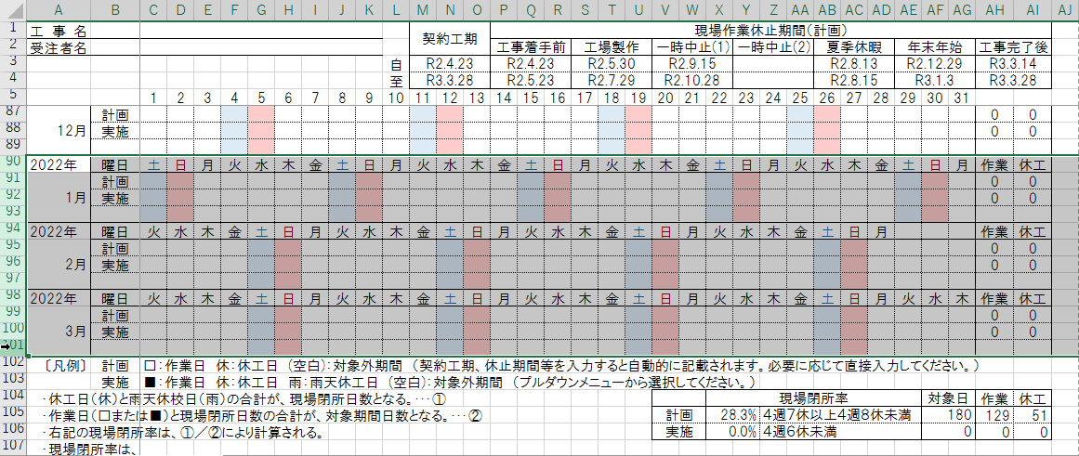

②右クリックで不要な行を非表示にする。

